GUI
GUI 01
 | GUI 01: GUI mong muốn của anh Ngôn, build ra tương đương
 | Giao diện khi build có bố cục minh họa như GUI 02, mong muốn các phím bấm cũng là icon

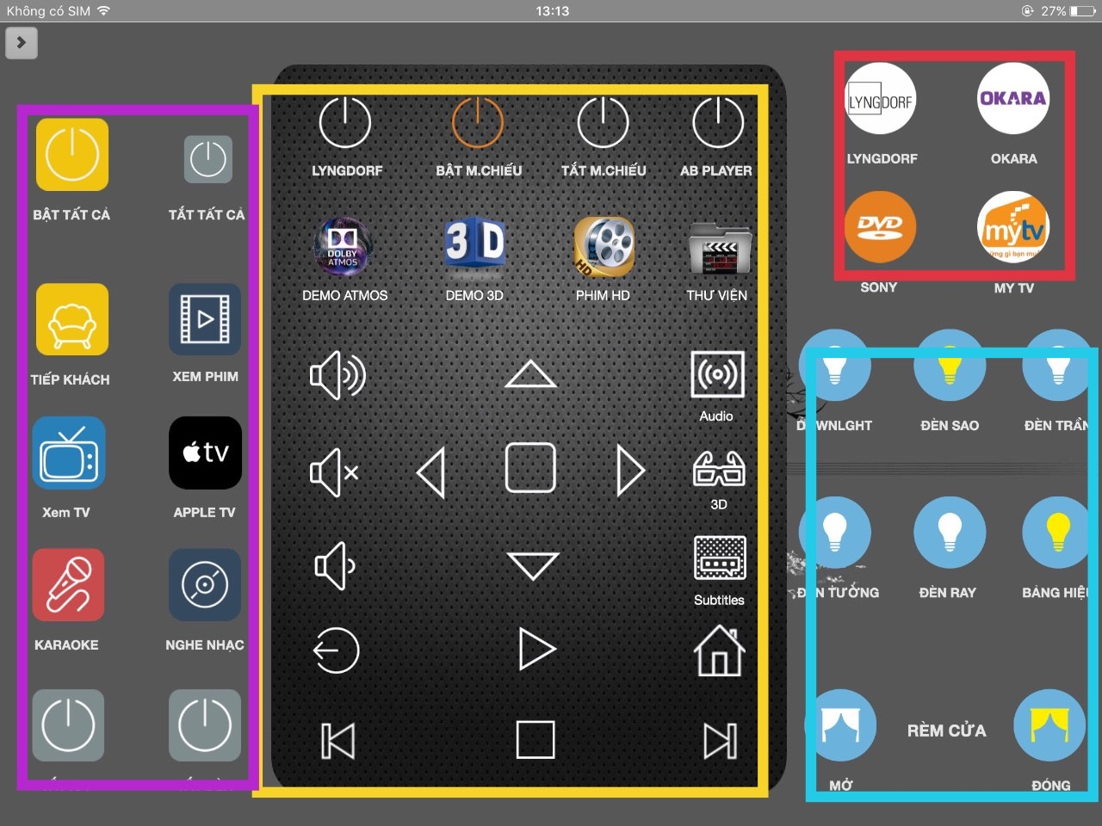
GUI 02 | GUI 02 là GUI hiện tại của khách hàng.
 | Điều khiển bằng các icons. Bên trái màu hồng là các phím kịch bản
 | Màu vàng ở giữa là các phím ir lên cuống qua lại
 | Bên phải là cái nút tắt mở đèn, đóng mở rèm bình thường

Ngữ cảnh
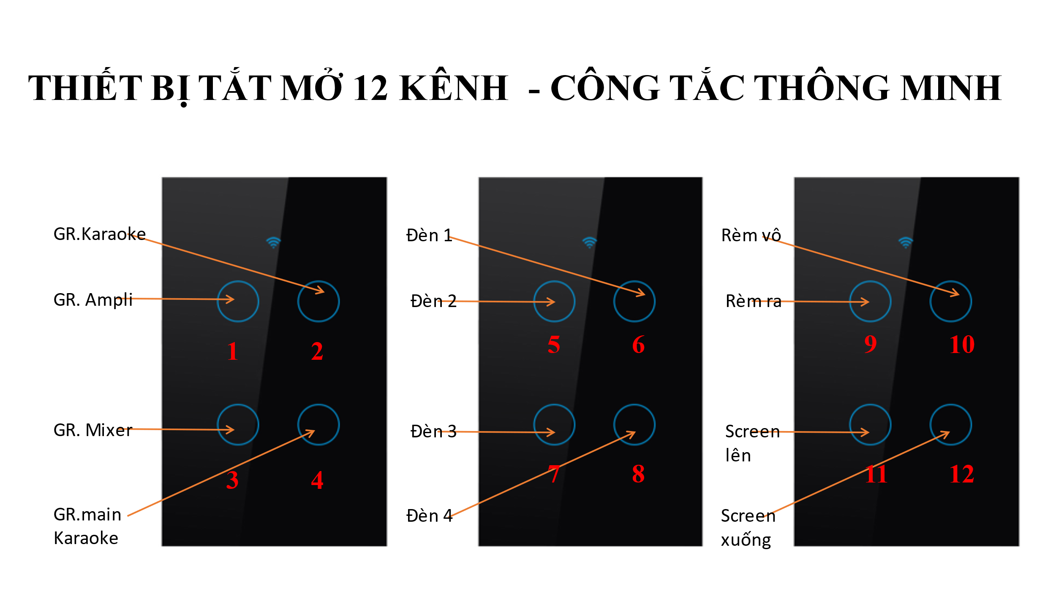

Kịch Bản: Xem phim
Nếu nhóm 3 đang tắt thì chuyển sang trạng thái bật - Bật nhóm Mixer 3
Chờ 5 giây
Nếu nhóm 1 đang tắt thì chuyển sang trạng thái bật - Bật nhóm ampli 1
Nếu nhóm 2 đang bật thì chuyển sang trạng thái tắt - Tắt nhóm Karaoke 2
Chờ 5 giây
Bật nhóm 12 - Để hạ Screen
Chờ 15 giây
Tắt nhóm 12 - để kết thúc hạ Screen
Gửi lệnh IR để bật máy chiếu
Gửi lệnh IR bật Ampli xem phim
Gửi lệnh IR bật đầu phát phim
Gửi lệnh IR chuyển sang AV1 trên ampli xem phim
Bật nhóm 9 - để đóng rèm
Chờ 10 giây
Tắt nhóm 9 - để kết thúc đóng rèm
Gửi lệnh đèn dim về 0%
Tắt nhóm 5,6,7 . Bật nhóm 8 - tắt đèn 1,2,3. Bật đèn 4
Kết thúc kịch bản xem phim

Kịch Bản: Thư viện
Gửi lệnh IR để khiển đầu phát phim qua phải
Chờ 1 giây
Gửi lệnh IR để khiển đầu phát phim qua phải
Chờ 1 giây
Gửi lệnh IR để khiển đầu phát phim nhấn OK
Chờ 1 giây
Gửi lệnh IR để khiển đầu phát phim Nhấn OK
Kết thúc kịch bản thư viện

Kịch Bản: Karaoke
Nếu nhóm 3 đang tắt thì chuyển sang trạng thái bật - Bật nhóm Mixer 3
Chờ 5 giây
Nếu nhóm 1 đang tắt thì chuyển sang trạng thái bật - Bật nhóm ampli 1
Nếu nhóm 4 đang tắt thì chuyển sang trạng thái bật - Bật nhóm Main Karaoke 4
Nếu nhóm 2 đang tắt thì chuyển sang trạng thái bật - Bật nhóm Karaoke 2
Chờ 5 giây
Bật nhóm 12 - Để hạ Screen
Chờ 15 giây
Tắt nhóm 12 - để kết thúc hạ Screen
Gửi lệnh IR để bật máy chiếu
Gửi lệnh IR bật Ampli xem phim
Gửi lệnh IR chuyển sang AV2 trên ampli xem phim
Bật nhóm 9 - để đóng rèm
Chờ 10 giây
Tắt nhóm 9 - để kết thúc đóng rèm
Gửi lệnh đèn dim về 100%
Bật nhóm 5,6,7,8 - Bật đèn 1,2,3,4
Kết thúc kịch bản Karaoke

Kịch Bản: Apple TV
Nếu nhóm 3 đang tắt thì chuyển sang trạng thái bật - Bật nhóm Mixer 3
Chờ 5 giây
Nếu nhóm 1 đang tắt thì chuyển sang trạng thái bật - Bật nhóm ampli 1
Nếu nhóm 2 đang bật thì chuyển sang trạng thái tắt - Tắt nhóm Karaoke 2
Chờ 5 giây
Bật nhóm 12 - Để hạ Screen
Chờ 15 giây
Tắt nhóm 12 - để kết thúc hạ Screen
Gửi lệnh IR để bật máy chiếu
Gửi lệnh IR bật Ampli xem phim
Gửi lệnh IR bật đầu phát phim
Gửi lệnh IR chuyển sang AV3 trên ampli xem phim
Bật nhóm 9 - để đóng rèm
Chờ 10 giây
Tắt nhóm 9 - để kết thúc đóng rèm
Gửi lệnh đèn dim về 0%
Tắt nhóm 5,6,7 . Bật nhóm 8 - tắt đèn 1,2,3. Bật đèn 4
Kết thúc kịch bản Apple TV

Kịch Bản: Tắt tất cả
Nếu nhóm 3 đang bật thì chuyển sang trạng thái tắt - Tắt nhóm Mixer 3
Chờ 5 giây
Nếu nhóm 1 đang bật thì chuyển sang trạng thái tắt - tắt nhóm ampli 1
Nếu nhóm 4 đang bật thì chuyển sang trạng thái tắt - tắt nhóm Main Karaoke 4
Nếu nhóm 2 đang bật thì chuyển sang trạng thái tắt - tắt nhóm Karaoke 2
Chờ 5 giây
Bật nhóm 11 - Để nâng Screen
Chờ 15 giây
Tắt nhóm 11 - để kết thúc nâng Screen
Gửi lệnh IR để tắt máy chiếu
Gửi lệnh IR tắt Ampli xem phim
Gửi lệnh IR tắt đầu phát phim
Bật nhóm 10 - để mở rèm
Chờ 10 giây
Tắt nhóm 10 - để kết thúc mở rèm
Gửi lệnh đèn dim về 0%
tắt nhóm 5,6,7,8 - Tắt đèn 1,2,3,4
Kết thúc kịch bản tắt ất cả

